Matriz I-E
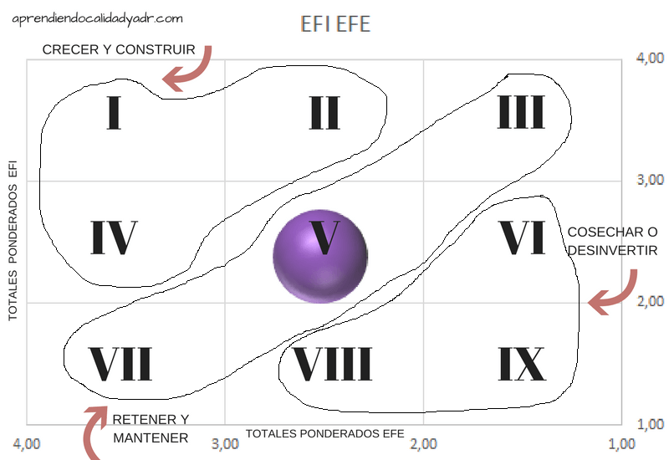
 |  |  |  | 4.00
EFI "EJE Y" |  |  |  | 3.00
 |  |  |  | 2.00
 |  |  |  | 1.00
4.00 | 3.00 | 2.00 | 1.00
EFE "EJE X"

 | VALORES OBTENIDOS | EFI | 2.50
 |  | EFE | 3.15

 | Interpretación: | Crecer y construir: Con estrategias intensivas como (penetración de mercados, desarrollo de mercado y desarrollo de producto) o integradoras (directa, hacia atrás y horizontal).

